Hoja1
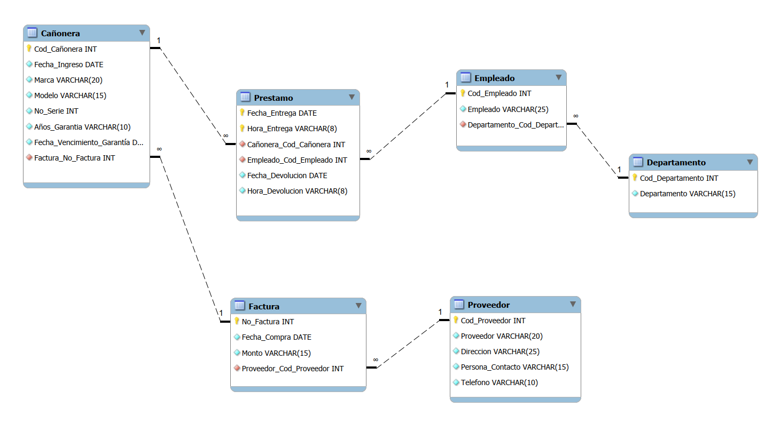
 |  |  |  | Nombre: Jorge Fernando Castellanos Godoy
 |  |  |  | Carné: 26000111

 | 0FN |  |  | 1FN |  |  | 2FN |  |  | 3FN
 | Cañonera |  |  | Cañonera |  |  | Cañonera |  |  | Cañonera
PK | Codigo_Cañonera |  | PK | Codigo_Cañonera |  | PK | Codigo_Cañonera |  | PK | Codigo_Cañonera
 | Fecha_Ingreso |  |  | Fecha_Ingreso |  |  | Fecha_Ingreso |  |  | Fecha_Ingreso
 | Marca |  |  | Marca |  |  | Marca |  |  | Marca
 | Modelo |  |  | Modelo |  |  | Modelo |  |  | Modelo
 | No_Serie |  |  | No_Serie |  |  | No_Serie |  |  | No_Serie
 | Fecha _Compra |  |  | Fecha _Compra |  |  | Fecha _Compra |  |  | Años_Garantia
 | Años_Garantia |  |  | Años_Garantia |  |  | Años_Garantia |  |  | No_Factura | FK
 | No_Factura |  |  | No_Factura |  |  | No_Factura |  |  | Fecha_Vencimiento_Garantía
 | Monto |  |  | Monto |  |  | Monto
 | Proveedor |  |  | Proveedor |  |  | Proveedor |  |  | Prestamo
 | Direccion |  |  | Direccion |  |  | Direccion |  |  | Codigo_Cañonera | FK
 | Persona_Contacto |  |  | Persona_Contacto |  |  | Persona_Contacto |  | PKc | Fecha_Entrega
 | Teléfono |  |  | Teléfono |  |  | Teléfono |  |  | Hora_Entrega
 | Fecha_Vencimiento_Garantía |  |  | Fecha_Vencimiento_Garantía |  |  | Fecha_Vencimiento_Garantía |  |  | Codigo_Empleado | FK
 | Fecha_Entrega | 1…n |  |  |  |  |  |  |  | Fecha Devolución
 | Empleado | 1…n |  | Prestamo |  |  | Prestamo |  |  | Hora Devolución
 | Departamento | 1…n |  | Codigo_Cañonera | FK |  | Codigo_Cañonera | FK
 | Fecha_Devolución | 1…n | PKc | Fecha_Entrega |  | PKc | Fecha_Entrega
 | Hora_Entrega | 1…n |  | Codigo_Empleado |  |  | Hora_Entrega |  |  | Factura
 | Hora_Devolución | 1…n |  | Hora_Entrega |  |  | Codigo_Empleado | FK | PK | No_Factura
 |  |  |  | Empleado |  |  | Fecha Devolución |  |  | Fecha _Compra
 |  |  |  | Departamento |  |  | Hora Devolución |  |  | Monto
 |  |  |  | Fecha_Devolución |  |  |  |  |  | Cod_Proveedor | FK
 |  |  |  | Hora_Devolución |  |  | Empleado
 |  |  |  |  |  | PK | Codigo_Empleado |  |  | Proveedor
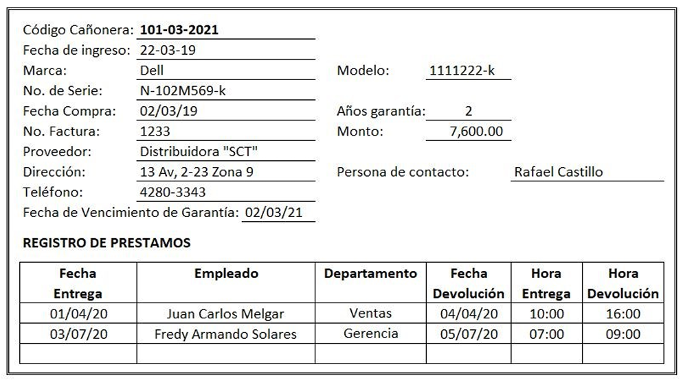
 |  |  |  |  |  |  | Empleado |  | PK | Cod_Proveedor
 |  |  |  |  |  |  | Departamento |  |  | Proveedor
 |  |  |  |  |  |  |  |  |  | Direccion
 |  |  |  |  |  |  |  |  |  | Persona_Contacto
 |  |  |  |  |  |  |  |  |  | Teléfono

 |  |  |  |  |  |  |  |  |  | Empleado
 |  |  |  |  |  |  |  |  | PK | Codigo_Empleado
 |  |  |  |  |  |  |  |  |  | Empleado
 |  |  |  |  |  |  |  |  |  | Codigo_Departamento | FK

 |  |  |  |  |  |  |  |  |  | Departamento
 |  |  |  |  |  |  |  |  | PK | Codigo_Departamento
 |  |  |  |  |  |  |  |  |  | Departamento

